correias
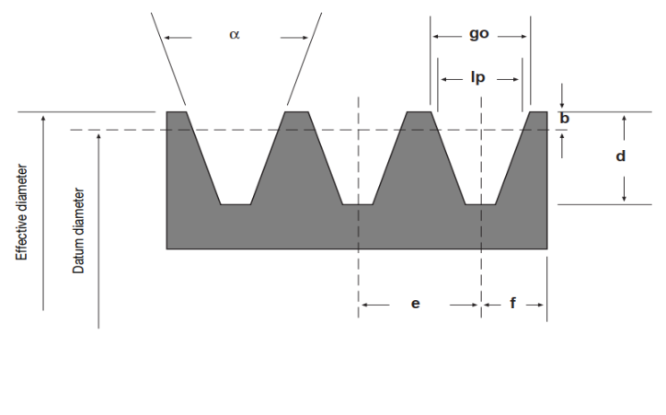
Largura Polia
$$L=2f+e(N−1)$$
DIMENSIONAMENTO DE CORREIAS
1 | DADOS INICIAS |  |  | RELAÇÕES NA TRANSMISSÃO
2 | Potencia motor (cv) | 12.00 |  | driveR |  | driveN
3 | Potencia motor (W) | 8826.00 |  | ød (mm) | 95 | øD | 212
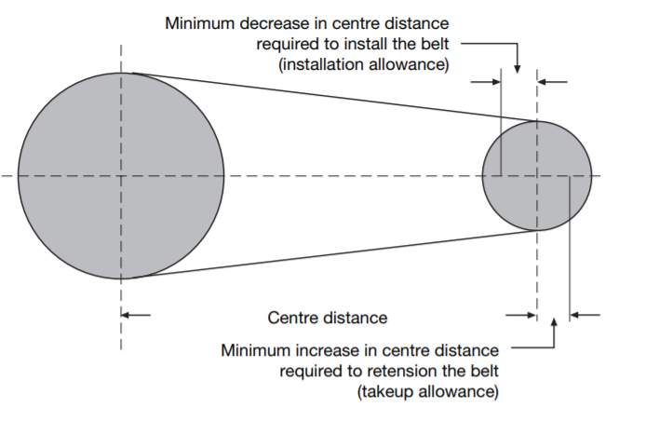
4 | Dist. Centro | 760 |  | i= |  | 2.23
5 | Rot.Motor | 1480 |  | n1 | 1480 | n2 | 663.2
6 | Rot.Movida | 500 |  | w1 (Rad/s) | 154.9 | w2 | 69.4
7 | Tabela_Fator_Serviço | 1.2 |  | Ft (Nm) |  | 1140.2
8 | Potencia Projetada (W) | 10591.20 |  | ηcorreia |  | 0.97
9 | Seleção Perfil | Quad. XPA |  | ηmancais |  | 0.98
10 | Relação de Transmissão | 2.96 |  | Pot. Util Sistema (W) |  | 8390.00
11 | øPolia Motora/Movida | 95 |  | Mt1 (Nm) | 54.2 | Mt2 | 120.9
12 |  | 212 |  | F1/F2 | 2.11 | FR (N) | 3181.14
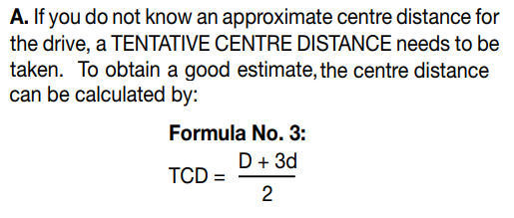
13 | Vel. Tang.<30m/s | 7.4 |  | F2 | 1024.27
14 | Comp. calculado | 2033.0 |  | F1 | 2164.52
15 | Comprimento Padronizado | 2000
16 | Comp. de Ajuste | 1518.0
17 | Fator H previa | 0.077
18 | Fator H | 0.035
19 | Nova distancia de centros | 757.0
20 | Potencia Basica (Kw) Pot Ad. Speed ratio (Kw) Pot Ad. Vida util (Kw) | 8.02
21 |  | 0.76
22 |  | 0.75
23 | D - d / A | 0.15
24 | Fator correção Arco Contato | 0.98
25 | Arco de Contato (graus/rads) | 171.5 | 3.0
26 | Fator correção comp. correia | 0.98
27 | Potencia por correia (Kw) | 9.15
28 | Numero de correias | 1.2
29 | Largura da Polia | 65
30 | Tolerancia Min Instalacao | 25
31 | Tolerancia Min Partida | 40

